Feuil1
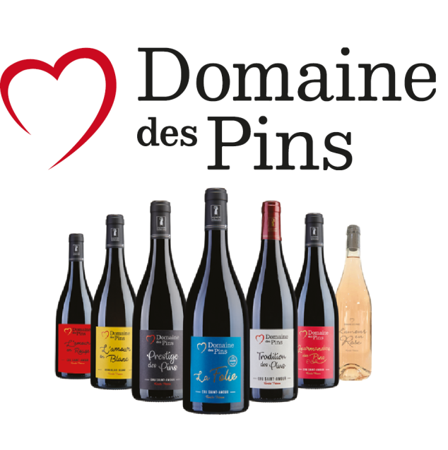

BON DE COMMANDE INTERACTIF

Tarifs 2023

Renvoyez par mail votre Bon de Commande à joseph.de-sonis@orange.fr

Nos vins |  | Prix TTC / bouteille | Prix TTC / carton | Nombre de Carton ( de 6) | Total T.T.C.
Tradition des Pins | Cuvée tradition - 2019 | 10.50 € | 63.00 € |  | 0.00 €
Prestige des Pins | Sélection fût de chêne - 2017 | 12.50 € | 75.00 € |  | 0.00 €
La Folie | Cuvée sans soufre - 2018 | 15.00 € | 90.00 € |  | 0.00 €
La Gourmandise des Pins | Cuvée fruitée - 2019 | 8.50 € | 51.00 € |  | 0.00 €
L'amour en Rouge | Millésime 2019 | 10.50 € | 63.00 € |  | 0.00 €
L'amour en Rose | Rosé - Millésime 2022 | 8.00 € | 48.00 € |  | 0.00 €
L'Amour en Blanc | Blanc - 2021 | 12.50 € | 75.00 € |  | 0.00 €
Crémant de Bourgogne | Pétillant | 9.00 € | 54.00 € |  | 0.00 €
Nos coffrets 3 bouteilles |  | Prix TTC / Coffret |  | Nombre de Coffrets | Total T.T.C.
Coffret Plaisir Fruité | Tradition - Gourmandise - Blanc | 33.00 € | 33.00 € |  | 0.00 €
Coffret Plaisir Structuré | Tradition - Folie - Prestige | 41.00 € | 41.00 € |  | 0.00 €

 |  |  |  | -

CONDITIONS |  |  |  | TOTAL TTC | 0.00 €
Millesimes disponibles dans la limite des stocks disponibles |  |  |  | Frais de Port | 30.00 €
 |  |  |  | Total TTC à payer | 30.00 €

 |  |  |  |  | Pour toute commande inférieure à 36 bouteilles, les frais de port sont de 30 euros

REGLEMENT

 | Le réglement est à adresser à SCEA Domaine des Pins : 120 Rue de la Piat 71570 Saint-Amour-Bellevue
Réglement par chèque ou par virement
Livraison par transporteur.
 | L'abus d'alcool est dangereux pour la santé, consommez avec modération. |  |  | IBAN FR76 1780 6008 1062 2447 7909 947
 | Offre réservée à un public majeur. |  |  | AGRIFRPP878

FACTURATION |  |  |  | LIVRAISON
Nom |  |  |  | Nom
Prénom |  |  |  | Prénom
Société |  |  |  | Société
Adresse |  |  |  | Adresse
Code Postal |  |  |  | Code Postal
Ville |  |  |  | Ville
Téléphone |  |  |  | Téléphone
Email |  |  |  | Email

